使用说明
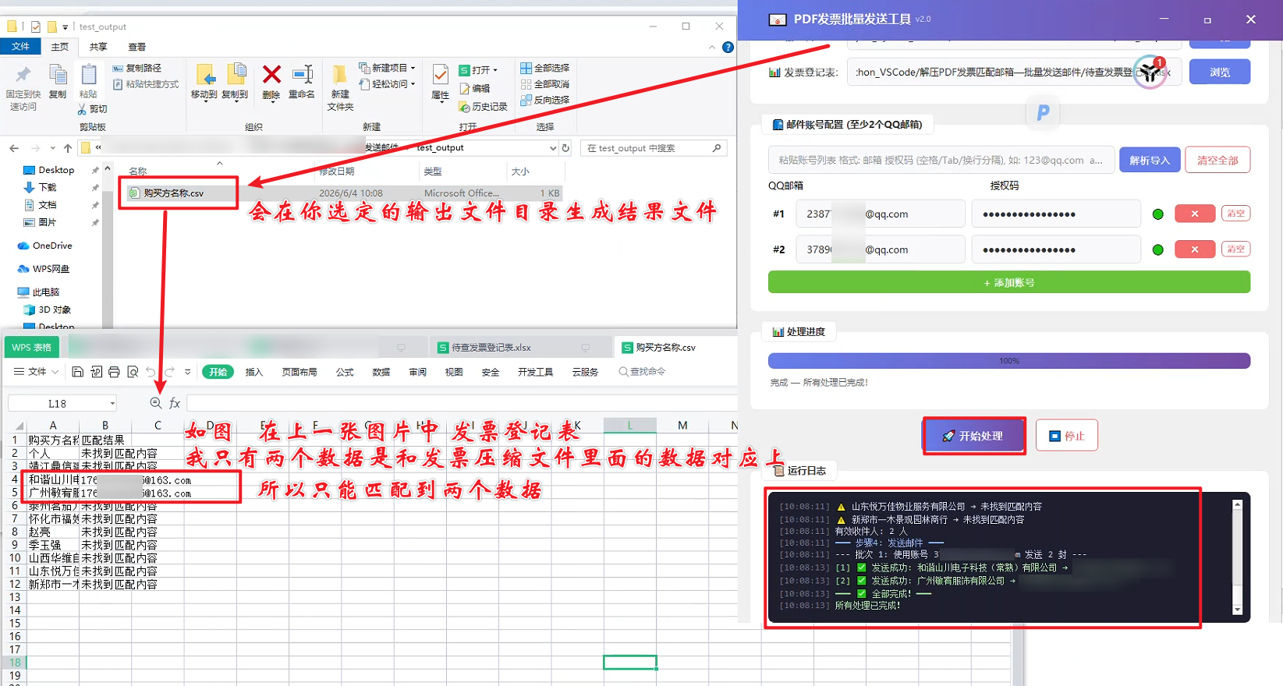
发票批量发送使用文档

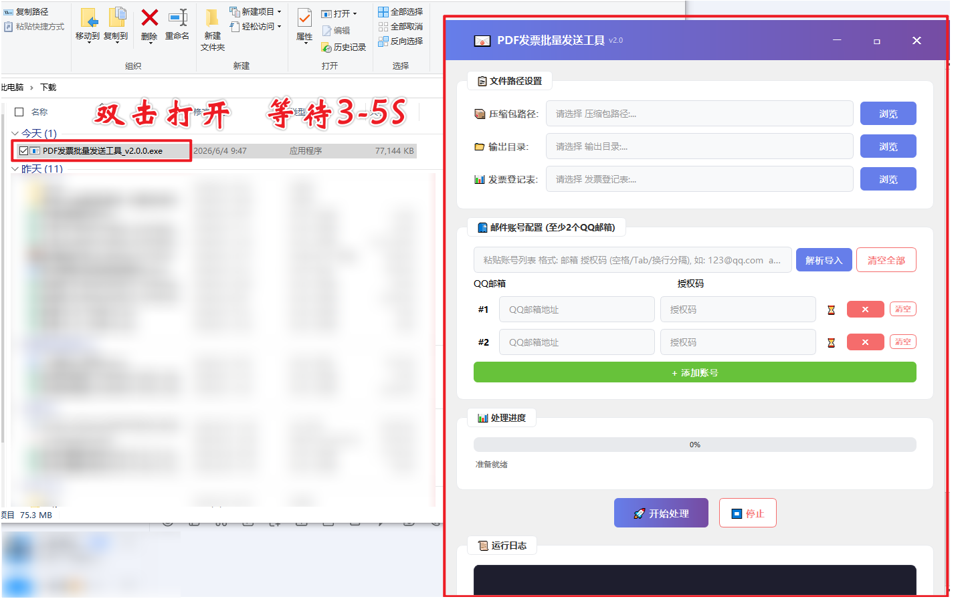

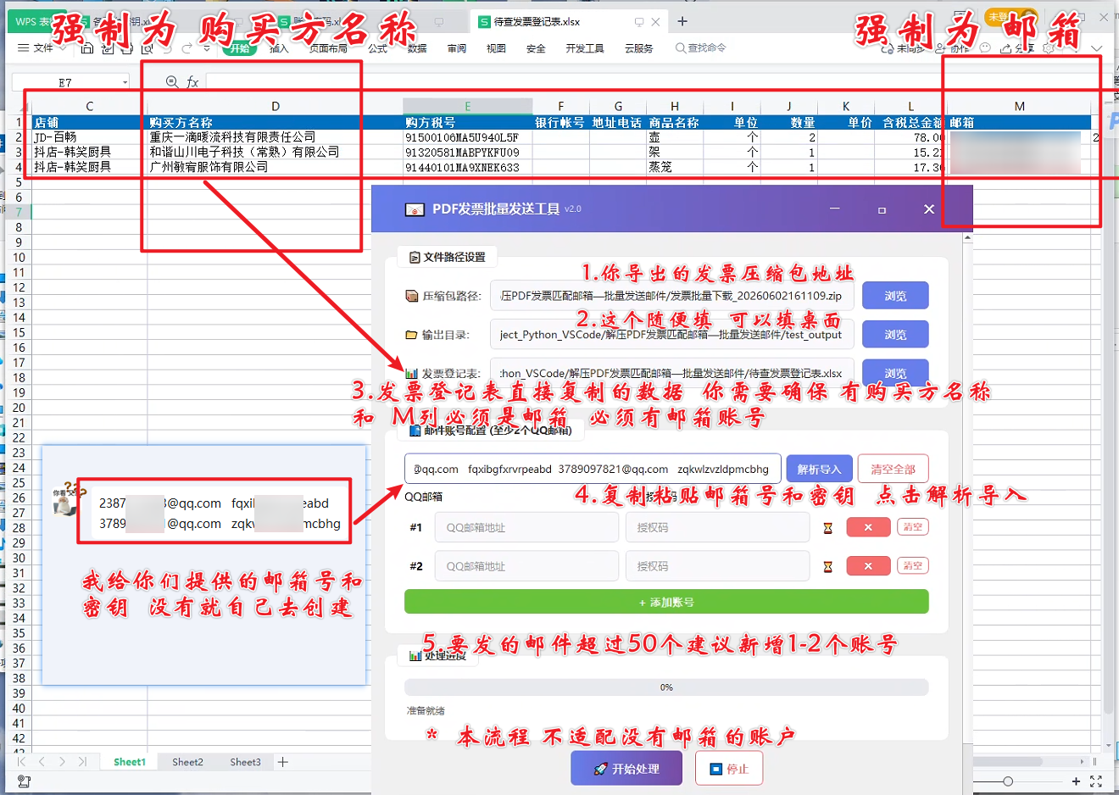

 | 邮箱账户和密钥

 | 注意：如果程序被拦截，请暂时关闭杀毒软件(右键管家图标选择退出)

 |  | 闪退 → 可能缺少系统组件（如VC++运行库）
 |  | 解决方法：安装VC++ Redistributable

 |  | 无法写入文件→输出目录权限不足
 |  | 解决方法：自己选择非系统盘目录（如桌面）

发票导出示例
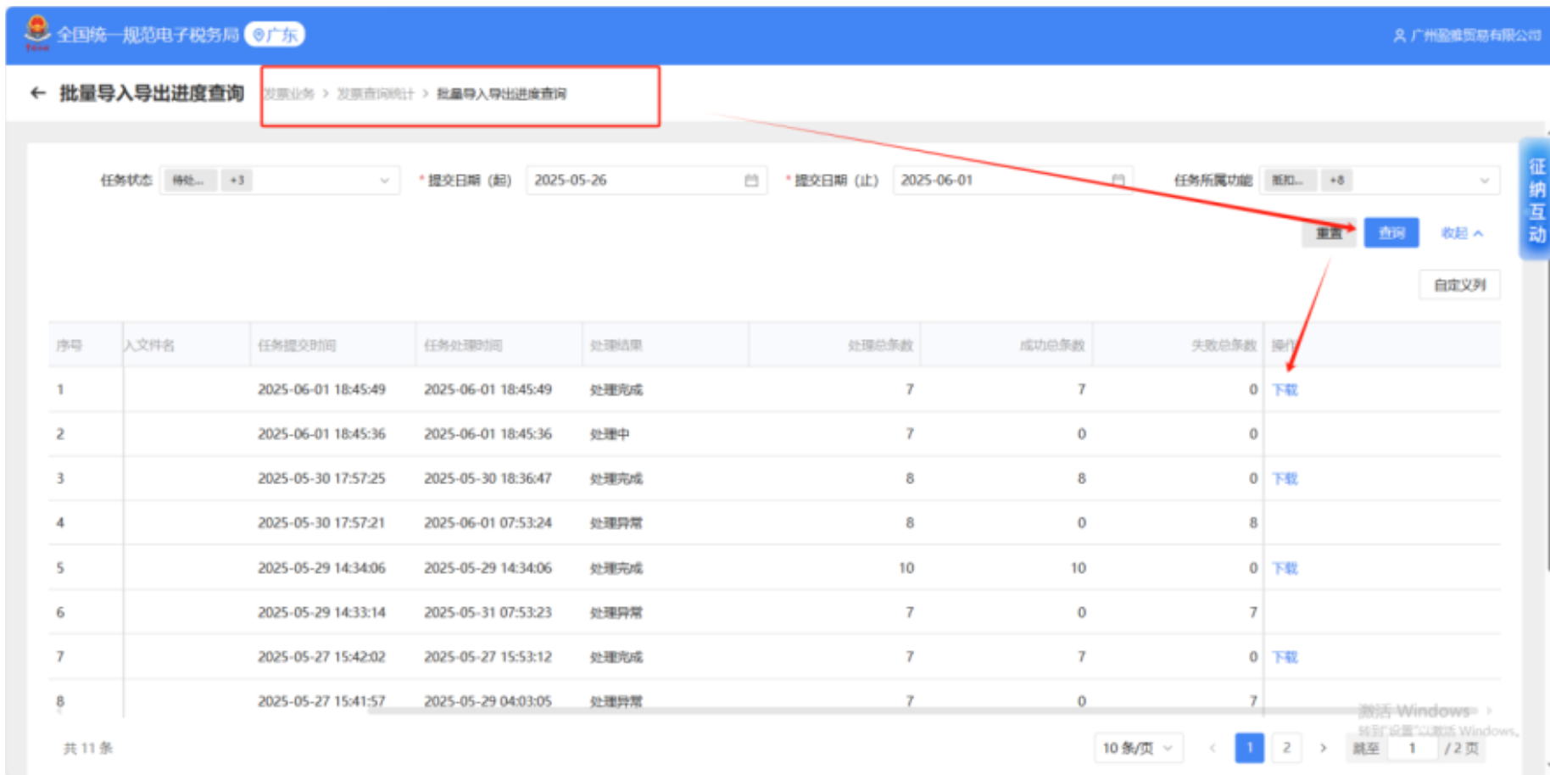

邮箱密钥获取步骤
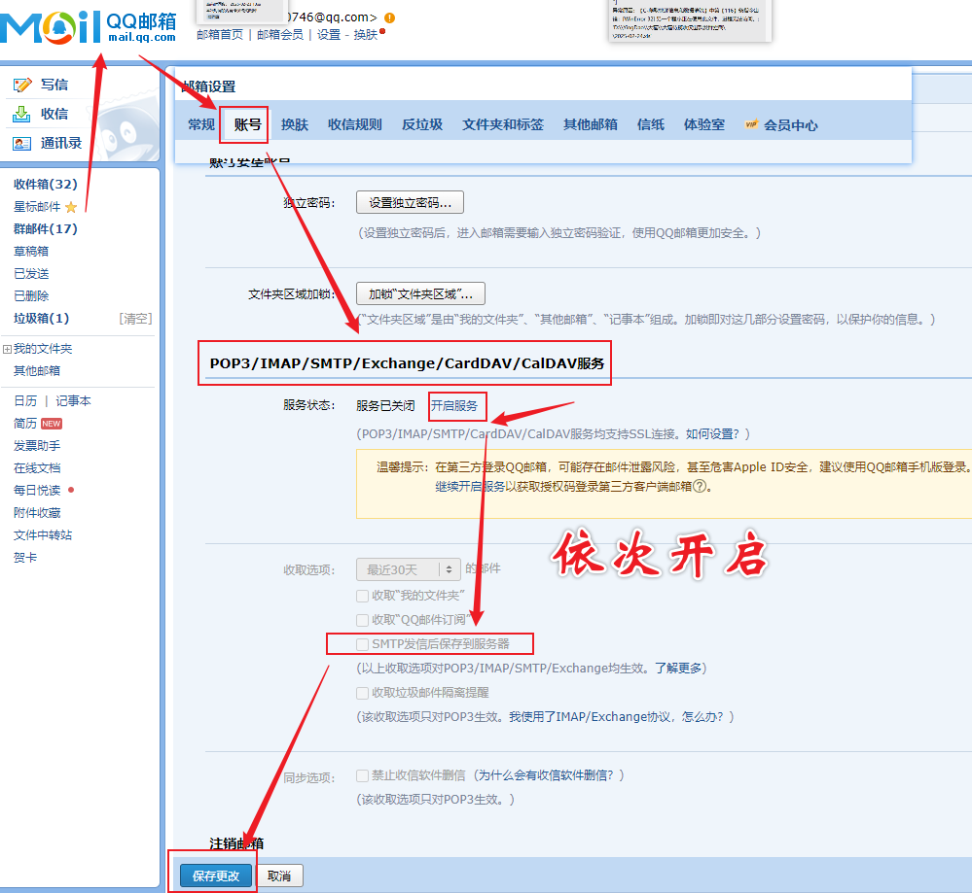
获取授权码步骤

